21_方法公式字段
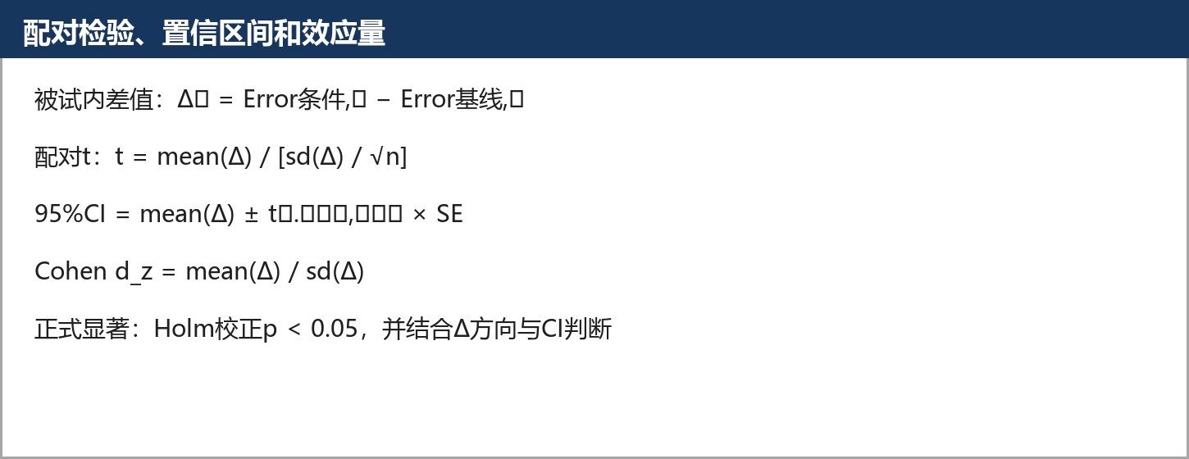
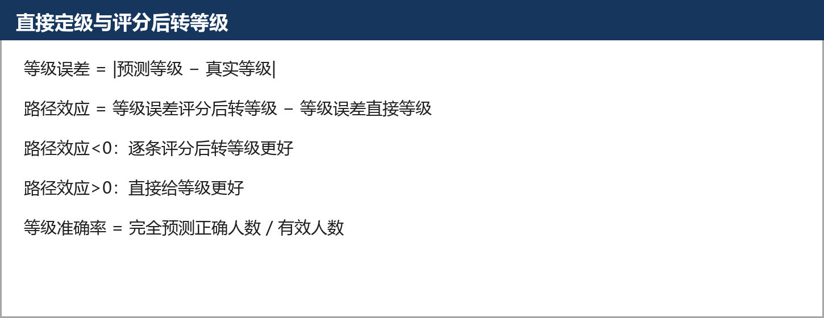
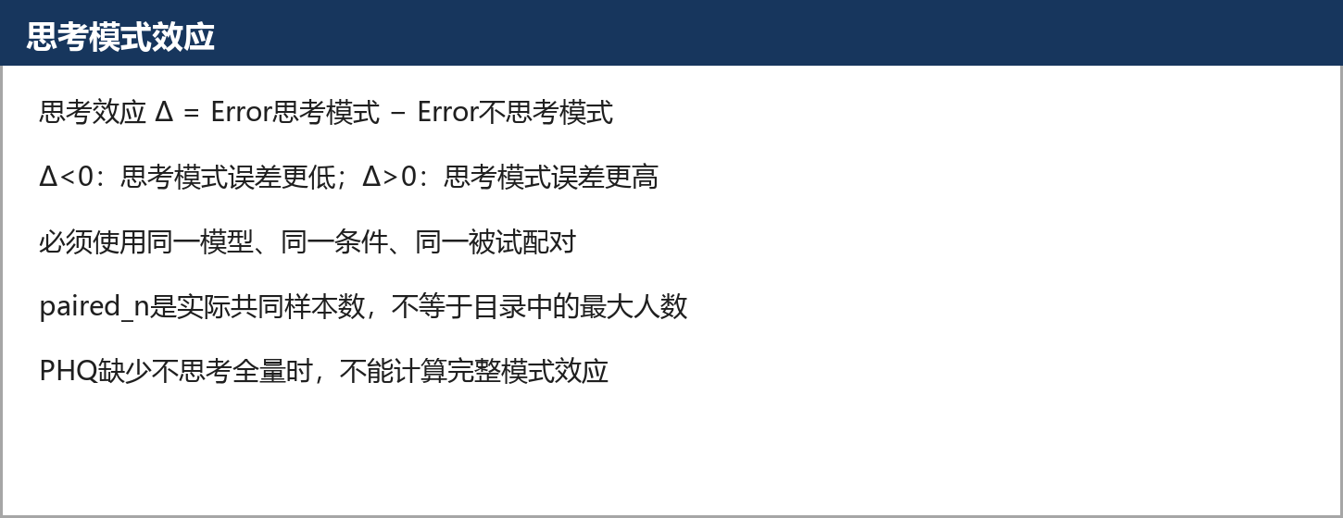
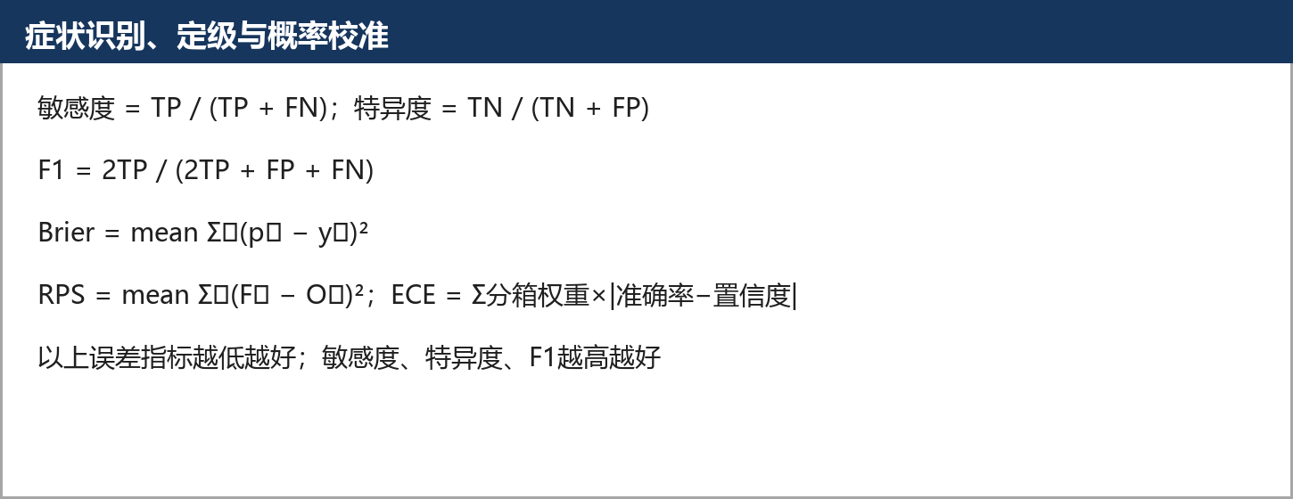
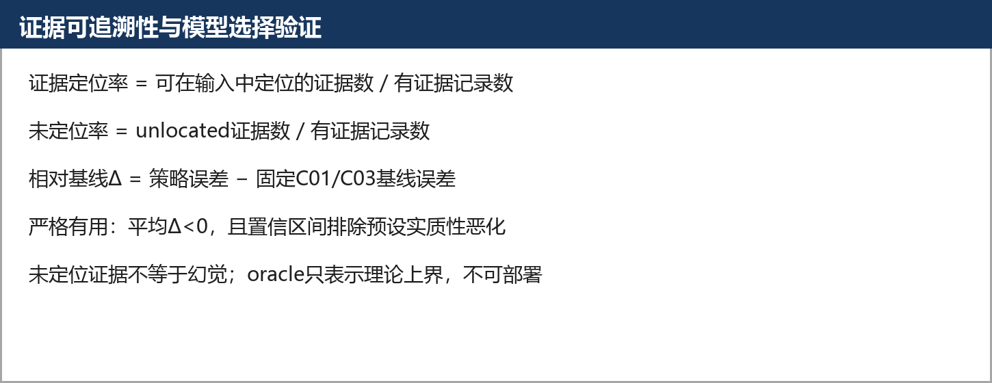
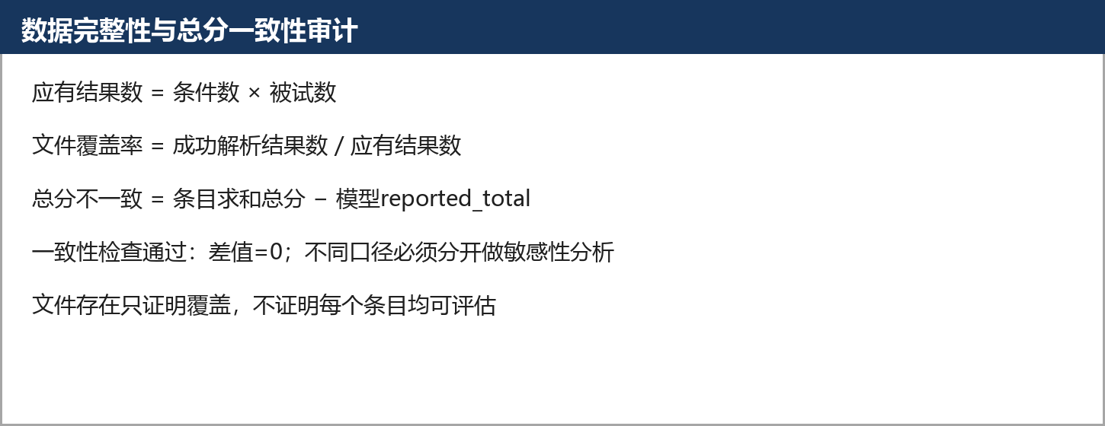
目的 | 集中说明本工作簿所有指标和字段
数据与规则 | 各分析CSV及原始字段字典
方法 | 公式文字、LaTeX图片和字段来源
公式 | 见每个公式卡片和对应分析页
解释 | 让老师可以从公式回到底表
限制与边界 | 图片是解释材料，数值仍以表格和CSV为准

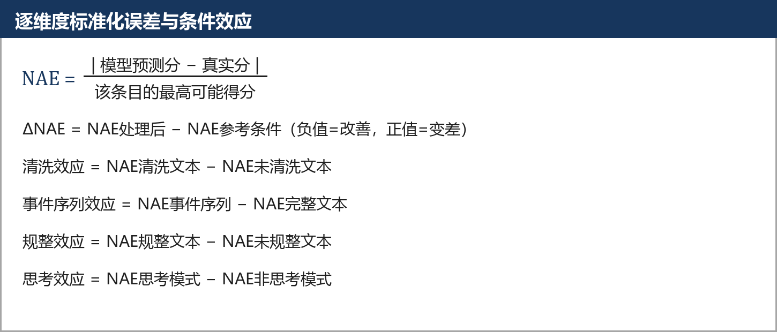
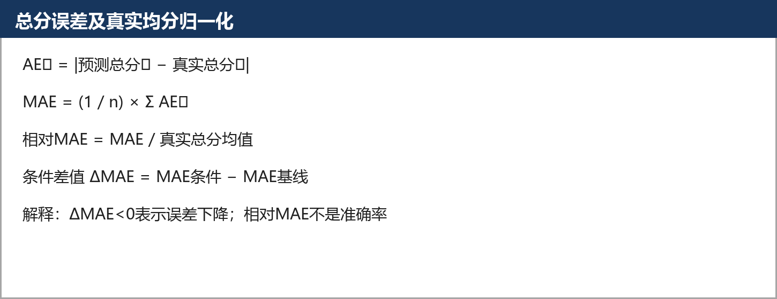
指标 | 可复制公式 | 用途
MAE | MAE = AVERAGE(ABS(预测分-真实分)) | 总分或维度平均绝对误差
NAE | NAE = ABS(预测分-真实分)/该条目最高分 | 不同量表条目可比的误差
校准差 | 校准差 = 平均置信度-实际正确率 | 识别过度自信或过度保守
概率熵 | 概率熵 = -SUM(p_k*LN(p_k)) | 概率是否集中
证据Jaccard | 证据Jaccard = 交集证据数/并集证据数 | 比较不同条件的证据稳定性
证据复用率 | 证据复用率 = 被≥2个维度引用的证据数/全部证据数 | 识别重复计分
抵消量 | 抵消量 = SUM(ABS(条目误差))-ABS(SUM(条目误差)) | 区分真实改善与误差抵消
有效事件数 | 有效事件数 = 1/SUM(w_i^2) | 事件权重集中度

